Arkusz1
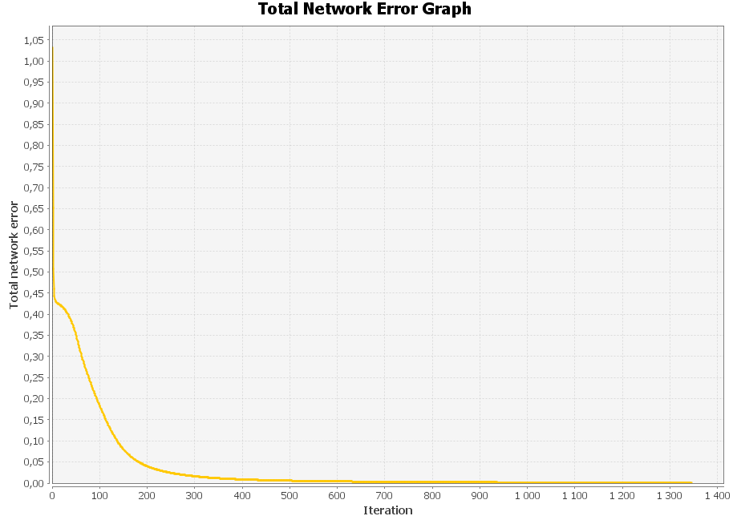
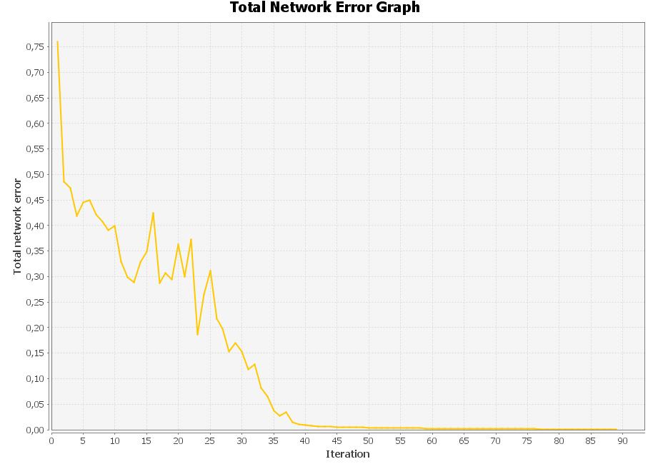
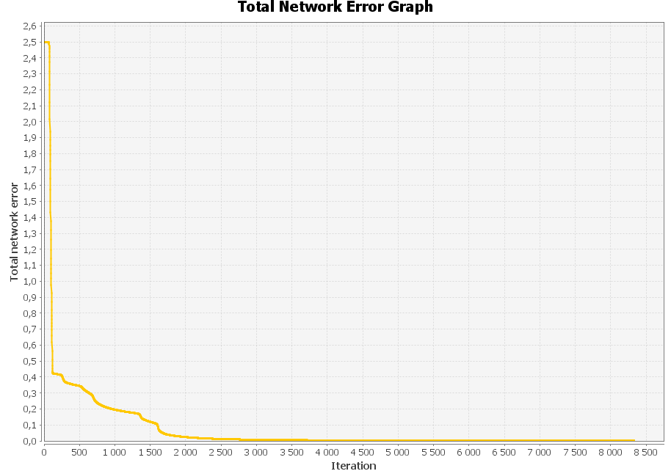
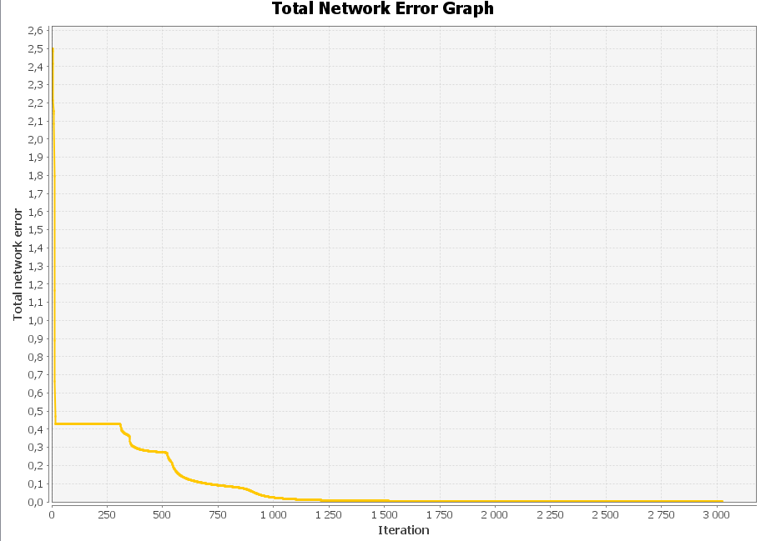
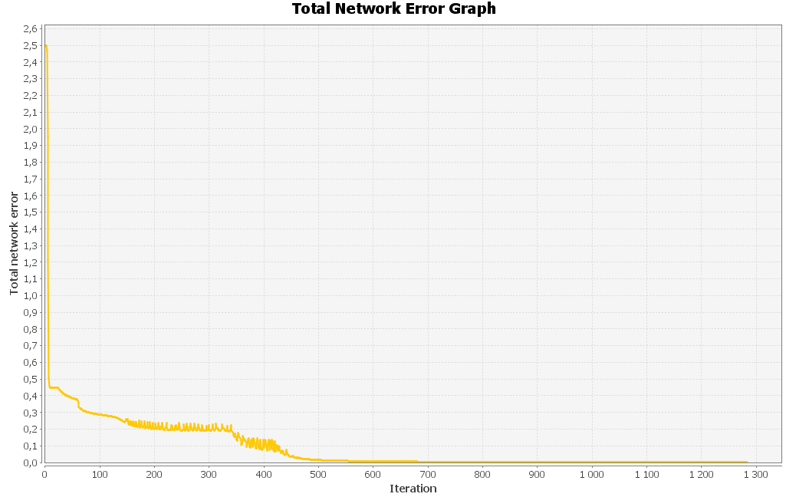
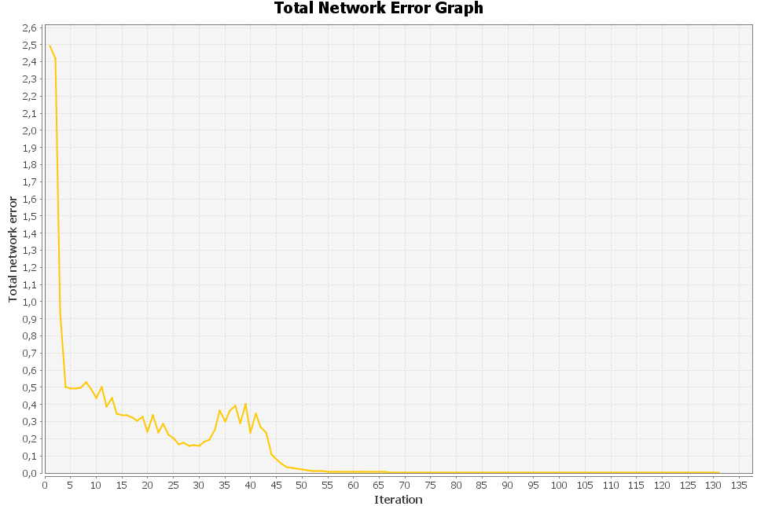
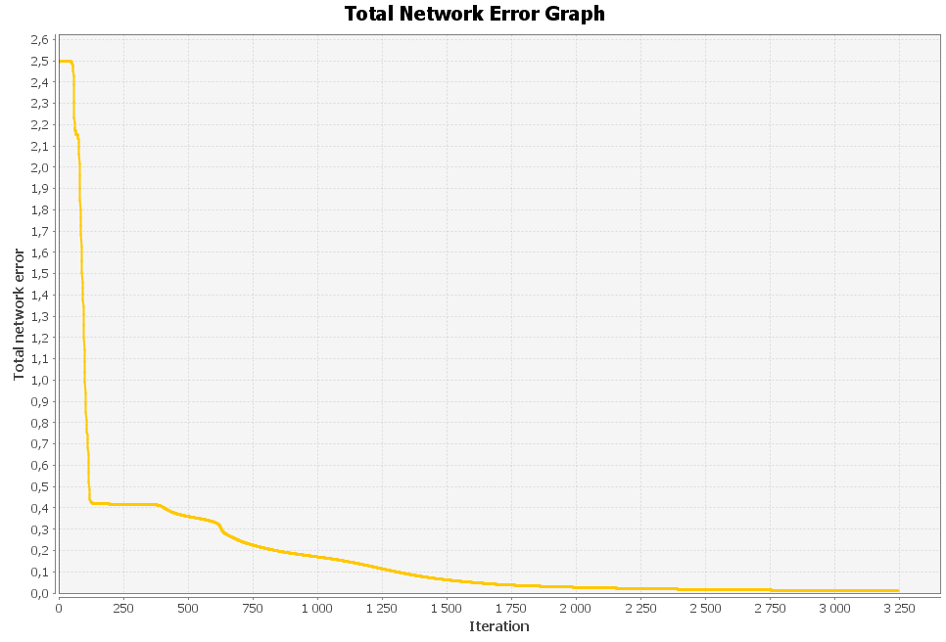
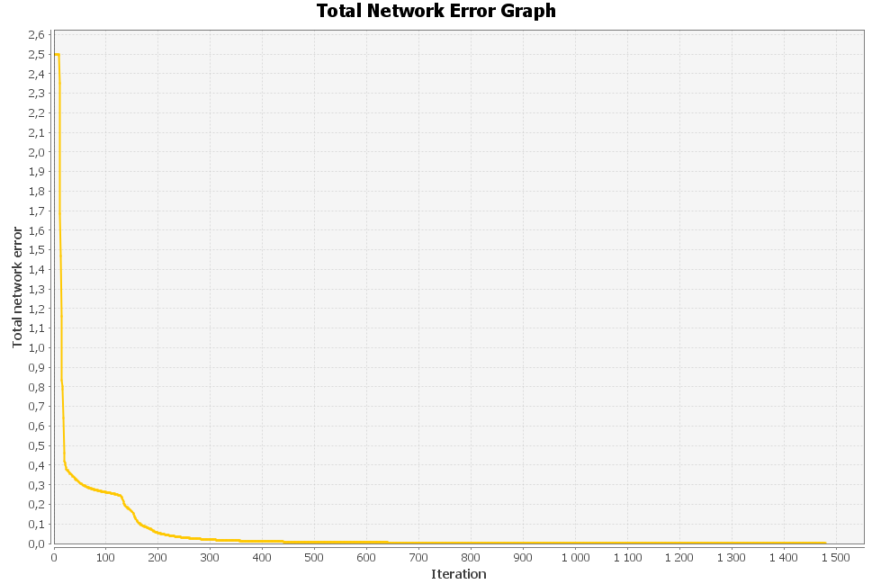
TRENING
Dane uczące: | Emotikona ucząca 1 |  |  |  |  |  |  |  |  |  | Emotikona ucząca 2 |  |  |  |  |  |  |  |  |  | Emotikona ucząca 3 |  |  |  |  |  |  |  |  |  | UCZENIE 1 | Learning Rate | 0.2 |  |  |  |  |  |  |  |  |  | UCZENIE 2 | Learning Rate | 0.6 |  |  |  |  |  |  | UCZENIE 3 |  | Learning Rate | 0.01 |  |  |  |  |  | UCZENIE 4 | Learning Rate | 0.08 |  |  |  |  |  |  |  | UCZENIE 5 | Learning Rate | 0.2
 |  |  |  |  |  |  |  |  |  |  |  |  |  |  |  |  |  |  |  |  |  |  |  |  |  |  |  |  |  |  |  | Forgetting Rate | 0.066666666667 |  |  |  |  |  |  |  |  |  |  | Forgetting Rate | 0.1 |  |  |  |  |  |  |  |  | Forgetting Rate | 0.0033333333333 |  |  |  |  |  |  | Forgetting Rate | 0.026666666667 |  |  |  |  |  |  |  | (BEZ WSPÓŁCZYNNIKA ZAPOMINANIA) | Forgetting Rate | BEZ |  |  |  |  |  |  |  | UCZENIE 6 | Learning Rate | 0.6 |  |  |  |  |  |  |  | UCZENIE 7 |  | Learning Rate | 0.01 |  |  |  |  |  |  | UCZENIE 8 |  | Learning Rate | 0.08
 | 0 | 0 | 0 | 1 | 1 | 1 | 1 | 0 | 0 | 0 | 0 | 0 | 0 | 1 | 1 | 1 | 1 | 0 | 0 | 0 | 0 | 0 | 0 | 1 | 1 | 1 | 1 | 0 | 0 | 0 |  | Inputs | 100 |  |  |  |  |  |  |  |  |  |  | Inputs | 100 |  |  |  |  |  |  |  |  | Inputs | 100 |  |  |  |  |  |  | Inputs | 100 |  |  |  |  |  |  |  |  | Inputs | 100 |  |  |  |  |  |  |  | (BEZ WSPÓŁCZYNNIKA ZAPOMINANIA) | Forgetting Rate | BEZ |  |  |  |  |  |  |  | (BEZ WSPÓŁCZYNNIKA ZAPOMINANIA) |  | Forgetting Rate | BEZ |  |  |  |  |  |  | (BEZ WSPÓŁCZYNNIKA ZAPOMINANIA) |  | Forgetting Rate | BEZ
 | 0 | 0 | 1 | 0 | 0 | 0 | 0 | 1 | 0 | 0 | 0 | 0 | 1 | 0 | 0 | 0 | 0 | 1 | 0 | 0 | 0 | 0 | 1 | 0 | 0 | 0 | 0 | 1 | 0 | 0 |  | Outputs | 6 |  |  |  |  |  |  |  |  |  |  | Outputs | 6 |  |  |  |  |  |  |  |  | Outputs | 6 |  |  |  |  |  |  | Outputs | 6 |  |  |  |  |  |  |  |  | Outputs | 6 |  |  |  |  |  |  |  |  | Inputs | 100 |  |  |  |  |  |  |  |  |  | Inputs | 100 |  |  |  |  |  |  |  |  | Inputs | 100
 | 0 | 1 | 0 | 0 | 0 | 0 | 0 | 0 | 1 | 0 | 0 | 1 | 0 | 0 | 0 | 0 | 0 | 0 | 1 | 0 | 0 | 1 | 0 | 0 | 0 | 0 | 0 | 0 | 1 | 0 |  | Iterations | 1350 |  |  |  |  |  |  |  |  |  |  | Iterations | 90 |  |  |  |  |  |  |  |  | Iterations | 8400 |  |  |  |  |  |  | Iterations | 3000 |  |  |  |  |  |  |  |  | Iterations | 1300 |  |  |  |  |  |  |  |  | Outputs | 6 |  |  |  |  |  |  |  |  |  | Outputs | 6 |  |  |  |  |  |  |  |  | Outputs | 6
 | 1 | 0 | 0 | 1 | 0 | 0 | 1 | 0 | 0 | 1 | 1 | 0 | 0 | 1 | 0 | 0 | 1 | 0 | 0 | 1 | 1 | 0 | 0 | 1 | 0 | 0 | 1 | 0 | 0 | 1 |  | Max iterations | 0.001 |  |  |  |  |  |  |  |  |  |  | Max iterations | 0.001 |  |  |  |  |  |  |  |  | Max iterations | 0.001 |  |  |  |  |  |  | Max iterations | 0.001 |  |  |  |  |  |  |  |  | Max iterations | 0.001 |  |  |  |  |  |  |  |  | Iterations | 130 |  |  |  |  |  |  |  |  |  | Iterations | 3250 |  |  |  |  |  |  |  |  | Iterations | 1500
 | 1 | 0 | 0 | 0 | 0 | 0 | 0 | 0 | 0 | 1 | 1 | 0 | 0 | 0 | 0 | 0 | 0 | 0 | 0 | 1 | 1 | 0 | 0 | 0 | 0 | 0 | 0 | 0 | 0 | 1 |  |  |  |  |  |  |  |  |  |  |  |  |  |  |  |  |  |  |  |  |  |  |  |  |  |  |  |  |  |  |  |  |  |  |  |  |  |  |  |  |  |  |  |  |  |  |  |  |  |  |  | Max iterations | 0.001 |  |  |  |  |  |  |  |  |  | Max iterations | 0.001 |  |  |  |  |  |  |  |  | Max iterations | 0.001
 | 1 | 0 | 0 | 0 | 0 | 0 | 0 | 0 | 0 | 1 | 1 | 0 | 1 | 0 | 0 | 0 | 0 | 0 | 0 | 1 | 1 | 0 | 0 | 0 | 0 | 0 | 0 | 0 | 0 | 1
 | 1 | 0 | 0 | 1 | 0 | 0 | 1 | 0 | 0 | 1 | 1 | 0 | 0 | 0 | 1 | 1 | 0 | 0 | 0 | 1 | 1 | 0 | 0 | 1 | 1 | 1 | 1 | 0 | 0 | 1
 | 0 | 1 | 0 | 0 | 1 | 1 | 0 | 0 | 1 | 0 | 0 | 1 | 0 | 1 | 0 | 0 | 1 | 0 | 1 | 0 | 0 | 1 | 0 | 0 | 0 | 0 | 0 | 0 | 1 | 0
 | 0 | 0 | 1 | 0 | 0 | 0 | 0 | 1 | 0 | 0 | 0 | 0 | 1 | 0 | 0 | 0 | 0 | 1 | 0 | 0 | 0 | 0 | 1 | 0 | 0 | 0 | 0 | 1 | 0 | 0
 | 0 | 0 | 0 | 1 | 1 | 1 | 1 | 0 | 0 | 0 | 0 | 0 | 0 | 1 | 1 | 1 | 1 | 0 | 0 | 0 | 0 | 0 | 0 | 1 | 1 | 1 | 1 | 0 | 0 | 0

 | Emotikona ucząca 4 |  |  |  |  |  |  |  |  |  | Emotikona ucząca 4 |  |  |  |  |  |  |  |  |  |  | Emotikona ucząca 4
 | 0 | 0 | 0 | 1 | 1 | 1 | 1 | 0 | 0 | 0 | 0 | 0 | 0 | 1 | 1 | 1 | 1 | 0 | 0 | 0 | 0 | 0 | 0 | 1 | 1 | 1 | 1 | 0 | 0 | 0
 | 0 | 0 | 1 | 0 | 0 | 0 | 0 | 1 | 0 | 0 | 0 | 0 | 1 | 0 | 0 | 0 | 0 | 1 | 0 | 0 | 0 | 0 | 1 | 0 | 0 | 0 | 0 | 1 | 0 | 0
 | 0 | 1 | 0 | 0 | 0 | 0 | 0 | 0 | 1 | 0 | 0 | 1 | 0 | 0 | 0 | 0 | 0 | 0 | 1 | 0 | 0 | 1 | 0 | 0 | 0 | 0 | 0 | 0 | 1 | 0
 | 1 | 0 | 0 | 1 | 0 | 0 | 1 | 0 | 0 | 1 | 1 | 0 | 0 | 1 | 0 | 0 | 1 | 0 | 0 | 1 | 1 | 0 | 0 | 1 | 0 | 0 | 1 | 0 | 0 | 1
 | 1 | 0 | 0 | 0 | 0 | 0 | 0 | 0 | 0 | 1 | 1 | 0 | 0 | 0 | 0 | 0 | 0 | 0 | 0 | 1 | 1 | 0 | 0 | 0 | 0 | 0 | 0 | 0 | 0 | 1
 | 1 | 0 | 0 | 0 | 1 | 0 | 1 | 0 | 0 | 1 | 1 | 0 | 0 | 1 | 1 | 1 | 1 | 0 | 0 | 1 | 1 | 0 | 0 | 1 | 0 | 0 | 0 | 0 | 0 | 1
 | 1 | 0 | 0 | 0 | 0 | 1 | 0 | 0 | 0 | 1 | 1 | 0 | 0 | 1 | 0 | 0 | 1 | 0 | 0 | 1 | 1 | 0 | 0 | 0 | 1 | 1 | 1 | 0 | 0 | 1
 | 0 | 1 | 0 | 0 | 1 | 0 | 1 | 0 | 1 | 0 | 0 | 1 | 0 | 0 | 1 | 1 | 0 | 0 | 1 | 0 | 0 | 1 | 0 | 0 | 0 | 1 | 1 | 0 | 1 | 0
 | 0 | 0 | 1 | 0 | 0 | 0 | 0 | 1 | 0 | 0 | 0 | 0 | 1 | 0 | 0 | 0 | 0 | 1 | 0 | 0 | 0 | 0 | 1 | 0 | 0 | 0 | 0 | 1 | 0 | 0
 | 0 | 0 | 0 | 1 | 1 | 1 | 1 | 0 | 0 | 0 | 0 | 0 | 0 | 1 | 1 | 1 | 1 | 0 | 0 | 0 | 0 | 0 | 0 | 1 | 1 | 1 | 1 | 0 | 0 | 0

TESTOWANIE |  |  |  |  |  |  |  |  |  |  |  |  |  |  |  |  |  |  |  |  |  |  |  |  |  |  |  |  |  |  |  |  |  |  |  |  |  |  |  |  |  |  |  |  |  |  |  |  |  |  |  |  |  |  |  |  |  |  |  |  |  |  |  |  |  |  |  |  |  |  |  |  | Emotikona 1 | 1 | 2 | 3 | 4 | 5 | 6 |  |  |  |  |  |  |  |  |  |  |  |  |  |  |  |  |  |  |  |  |  |  |  |  | nr emotikony uczącej
Dane testujące: |  | Emotikona testująca 1 |  |  |  |  |  |  |  |  | Emotikona testująca 2 |  |  |  |  |  |  |  |  |  |  |  | Emotikona testująca 3 |  |  |  |  |  |  |  |  |  |  |  |  |  |  |  |  |  |  |  |  |  |  |  |  |  |  |  |  |  |  |  |  |  |  |  |  |  |  |  | Emotikona 1 | 1 | 2 | 3 | 4 | 5 | 6 |  |  |  | Output: | 0.9548 | 0.0203 | 0.0198 | 0 | 0.0078 | 0 |  |  |  | Emotikona 1 | 1 | 2 | 3 | 4 | 5 | 6 |  |  |  | Emotikona 1 | 1 | 2 | 3 | 4 | 5 | 6 |  |  |  | Emotikona 1 | 1 | 2 | 3 | 4 | 5 | 6
 |  |  |  |  |  |  |  |  |  |  |  |  |  |  |  |  |  |  |  |  |  |  |  |  |  |  |  |  |  |  |  | Emotikona 1 | 1 | 2 | 3 | 4 | 5 | 6 |  |  |  |  |  | Emotikona 1 | 1 | 2 | 3 | 4 | 5 | 6 |  |  | Emotikona 1 | 1 | 2 | 3 | 4 | 5 | 6 |  |  |  | Output: | 0.9577 | 0.0016 | 0.0135 | 0.0001 | 0.0238 | 0.022 |  |  |  | Desired output: | 1 | 0 | 0 | 0 | 0 | 0 |  |  |  | Output: | 0.9728 | 0.0031 | 0.0041 | 0.0039 | 0.0065 | 0.0056 |  |  |  | Output: | 0.8698 | 0.0002 | 0.0228 | 0.017 | 0.0424 | 0.0403 |  |  |  | Output: | 0.9612 | 0.0001 | 0.0288 | 0.0001 | 0.0261 | 0
 | 0 | 0 | 0 | 1 | 1 | 1 | 1 | 0 | 0 | 0 | 0 | 0 | 0 | 1 | 1 | 1 | 1 | 0 | 0 | 0 | 0 | 0 | 0 | 1 | 1 | 1 | 1 | 0 | 0 | 0 |  | Output: | 0.9591 | 0.0126 | 0.0062 | 0.0126 | 0.0087 | 0 |  |  |  |  |  | Output: | 0.9437 | 0.0001 | 0.0148 | 0.0005 | 0.0117 | 0.0216 |  |  | Output: | 0.9649 | 0.0003 | 0.0165 | 0 | 0.0206 | 0.0156 |  |  |  | Desired output: | 1 | 0 | 0 | 0 | 0 | 0 |  |  |  | Error | -0.0452 | 0.0203 | 0.0198 | 0 | 0.0078 | 0 |  |  |  | Desired output: | 1 | 0 | 0 | 0 | 0 | 0 |  |  |  | Desired output: | 1 | 0 | 0 | 0 | 0 | 0 |  |  |  | Desired output: | 1 | 0 | 0 | 0 | 0 | 0
 | 0 | 0 | 1 | 0 | 0 | 0 | 0 | 1 | 0 | 0 | 0 | 0 | 1 | 0 | 0 | 0 | 0 | 1 | 0 | 0 | 0 | 0 | 1 | 0 | 0 | 0 | 0 | 1 | 0 | 0 |  | Desired output: | 1 | 0 | 0 | 0 | 0 | 0 |  |  |  |  |  | Desired output: | 1 | 0 | 0 | 0 | 0 | 0 |  |  | Desired output: | 1 | 0 | 0 | 0 | 0 | 0 |  |  |  | Error | -0.0423 | 0.0016 | 0.0135 | 0.0001 | 0.0238 | 0.022 |  |  |  |  |  |  |  |  |  |  |  |  |  | Error | -0.0272 | 0.0031 | 0.0041 | 0.0039 | 0.0065 | 0.0056 |  |  |  | Error | -0.1302 | 0.0002 | 0.0228 | 0.017 | 0.0424 | 0.0403 |  |  |  | Error | -0.0388 | 0.0001 | 0.0288 | 0.0001 | 0.0261 | 0
 | 0 | 1 | 0 | 0 | 0 | 0 | 0 | 0 | 1 | 0 | 0 | 1 | 0 | 0 | 0 | 0 | 0 | 0 | 1 | 0 | 0 | 1 | 0 | 0 | 0 | 0 | 0 | 0 | 1 | 0 |  | Error | -0.0409 | 0.0126 | 0.0062 | 0.0126 | 0.0087 | 0 |  |  |  |  |  | Error | -0.0563 | 0.0001 | 0.0148 | 0.0005 | 0.0117 | 0.0216 |  |  | Error | -0.0351 | 0.0003 | 0.0165 | 0 | 0.0206 | 0.0156
 | 1 | 0 | 0 | 1 | 0 | 0 | 1 | 0 | 0 | 1 | 1 | 0 | 0 | 1 | 0 | 0 | 1 | 0 | 0 | 1 | 1 | 0 | 0 | 1 | 0 | 0 | 1 | 0 | 0 | 1 |  |  |  |  |  |  |  |  |  |  |  |  |  |  |  |  |  |  |  |  |  |  |  |  |  |  |  |  |  |  |  |  |  |  |  |  |  |  |  |  |  |  | Emotikona 2
 | 1 | 0 | 0 | 0 | 0 | 0 | 0 | 0 | 0 | 1 | 1 | 0 | 0 | 1 | 0 | 0 | 1 | 0 | 0 | 1 | 1 | 0 | 0 | 0 | 0 | 0 | 0 | 0 | 0 | 1 |  |  |  |  |  |  |  |  |  |  |  |  |  |  |  |  |  |  |  |  |  |  |  |  |  |  |  |  |  |  |  |  | Emotikona 2 |  |  |  |  |  |  |  |  |  | Output: | 0.0036 | 0.9568 | 0 | 0.0104 | 0 | 0.0198 |  |  |  | Emotikona 2 |  |  |  |  |  |  |  |  |  | Emotikona 2 |  |  |  |  |  |  |  |  |  | Emotikona 2
 | 1 | 0 | 0 | 1 | 0 | 0 | 1 | 0 | 0 | 1 | 1 | 0 | 0 | 0 | 0 | 0 | 0 | 0 | 0 | 1 | 1 | 0 | 0 | 0 | 0 | 0 | 0 | 0 | 0 | 1 |  | Emotikona 2 |  |  |  |  |  |  |  |  |  |  |  | Emotikona 2 |  |  |  |  |  |  |  |  | Emotikona 2 |  |  |  |  |  |  |  |  |  | Output: | 0.0049 | 0.9692 | 0.0067 | 0.0136 | 0 | 0.0091 |  |  |  | Desired output: | 0 | 1 | 0 | 0 | 0 | 0 |  |  |  | Output: | 0.007 | 0.9454 | 0.0205 | 0.0188 | 0.0001 | 0.0027 |  |  |  | Output: | 0.0001 | 0.8931 | 0.0638 | 0.0205 | 0.0024 | 0.0682 |  |  |  | Output: | 0 | 0.977 | 0.0111 | 0.0002 | 0.0046 | 0.0064
 | 1 | 0 | 0 | 1 | 0 | 0 | 1 | 0 | 0 | 1 | 1 | 0 | 0 | 0 | 1 | 1 | 0 | 0 | 0 | 1 | 1 | 0 | 0 | 0 | 1 | 1 | 0 | 0 | 0 | 1 |  | Output: | 0.0184 | 0.9574 | 0.0185 | 0 | 0.0031 | 0.0164 |  |  |  |  |  | Output: | 0.0044 | 0.9713 | 0.0111 | 0.017 | 0 | 0.0244 |  |  | Output: | 0.0004 | 0.9642 | 0.0154 | 0.0238 | 0.0002 | 0.0132 |  |  |  | Desired output: | 0 | 1 | 0 | 0 | 0 | 0 |  |  |  | Error | 0.0036 | -0.0432 | 0 | 0.0104 | 0 | 0.0198 |  |  |  | Desired output: | 0 | 1 | 0 | 0 | 0 | 0 |  |  |  | Desired output: | 0 | 1 | 0 | 0 | 0 | 0 |  |  |  | Desired output: | 0 | 1 | 0 | 0 | 0 | 0
 | 0 | 1 | 0 | 0 | 1 | 1 | 0 | 0 | 1 | 0 | 0 | 1 | 0 | 1 | 0 | 0 | 1 | 0 | 1 | 0 | 0 | 1 | 0 | 0 | 0 | 0 | 0 | 0 | 1 | 0 |  | Desired output: | 0 | 1 | 0 | 0 | 0 | 0 |  |  |  |  |  | Desired output: | 0 | 1 | 0 | 0 | 0 | 0 |  |  | Desired output: | 0 | 1 | 0 | 0 | 0 | 0 |  |  |  | Error | 0.0049 | -0.0308 | 0.0067 | 0.0136 | 0 | 0.0091 |  |  |  |  |  |  |  |  |  |  |  |  |  | Error | 0.007 | -0.0546 | 0.0205 | 0.0188 | 0.0001 | 0.0027 |  |  |  | Error | 0.0001 | -0.1069 | 0.0638 | 0.0205 | 0.0024 | 0.0682 |  |  |  | Error | 0 | -0.023 | 0.0111 | 0.0002 | 0.0046 | 0.0064
 | 0 | 0 | 1 | 0 | 0 | 0 | 0 | 1 | 0 | 0 | 0 | 0 | 1 | 0 | 0 | 0 | 0 | 1 | 0 | 0 | 0 | 0 | 1 | 0 | 0 | 0 | 0 | 1 | 0 | 0 |  | Error | 0.0184 | -0.0426 | 0.0185 | 0 | 0.0031 | 0.0164 |  |  |  |  |  | Error | 0.0044 | -0.0287 | 0.0111 | 0.017 | 0 | 0.0244 |  |  | Error | 0.0004 | -0.0358 | 0.0154 | 0.0238 | 0.0002 | 0.0132
 | 0 | 0 | 0 | 1 | 1 | 1 | 1 | 0 | 0 | 0 | 0 | 0 | 0 | 1 | 1 | 1 | 1 | 0 | 0 | 0 | 0 | 0 | 0 | 1 | 1 | 1 | 1 | 0 | 0 | 0 |  |  |  |  |  |  |  |  |  |  |  |  |  |  |  |  |  |  |  |  |  |  |  |  |  |  |  |  |  |  |  |  |  |  |  |  |  |  |  |  |  |  | Emotikona 3
 |  |  |  |  |  |  |  |  |  |  |  |  |  |  |  |  |  |  |  |  |  |  |  |  |  |  |  |  |  |  |  |  |  |  |  |  |  |  |  |  |  |  |  |  |  |  |  |  |  |  |  |  |  |  |  |  |  |  |  |  |  |  | Emotikona 3 |  |  |  |  |  |  |  |  |  | Output: | 0.0324 | 0.0002 | 0.9649 | 0 | 0.0011 | 0.0188 |  |  |  | Emotikona 3 |  |  |  |  |  |  |  |  |  | Emotikona 3 |  |  |  |  |  |  |  |  |  | Emotikona 3
 |  | Emotikona testująca 4 |  |  |  |  |  |  |  |  |  |  | Emotikona testująca 5 |  |  |  |  |  |  |  |  | Emotikona testująca 6 |  |  |  |  |  |  |  |  |  | Emotikona 3 |  |  |  |  |  |  |  |  |  |  |  | Emotikona 3 |  |  |  |  |  |  |  |  | Emotikona 3 |  |  |  |  |  |  |  |  |  | Output: | 0.0177 | 0.0018 | 0.9692 | 0.0138 | 0.0004 | 0.0032 |  |  |  | Desired output: | 0 | 0 | 1 | 0 | 0 | 0 |  |  |  | Output: | 0.0032 | 0.0393 | 0.9623 | 0.0029 | 0 | 0.0116 |  |  |  | Output: | 0.0194 | 0.067 | 0.8834 | 0.0002 | 0.0328 | 0.0039 |  |  |  | Output: | 0.0221 | 0.0043 | 0.9579 | 0.0179 | 0 | 0.0001
 | 0 | 0 | 0 | 1 | 1 | 1 | 1 | 0 | 0 | 0 | 0 | 0 | 0 | 1 | 1 | 1 | 1 | 0 | 0 | 0 | 0 | 0 | 0 | 1 | 1 | 1 | 1 | 0 | 0 | 0 |  | Output: | 0.0088 | 0.0193 | 0.9652 | 0.0053 | 0 | 0.013 |  |  |  |  |  | Output: | 0.0285 | 0.014 | 0.9721 | 0.007 | 0.0001 | 0.0032 |  |  | Output: | 0.0219 | 0.0191 | 0.9674 | 0.0121 | 0 | 0.0045 |  |  |  | Desired output: | 0 | 0 | 1 | 0 | 0 | 0 |  |  |  | Error | 0.0324 | 0.0002 | -0.0351 | 0 | 0.0011 | 0.0188 |  |  |  | Desired output: | 0 | 0 | 1 | 0 | 0 | 0 |  |  |  | Desired output: | 0 | 0 | 1 | 0 | 0 | 0 |  |  |  | Desired output: | 0 | 0 | 1 | 0 | 0 | 0
 | 0 | 0 | 1 | 0 | 0 | 0 | 0 | 1 | 0 | 0 | 0 | 0 | 1 | 0 | 0 | 0 | 0 | 1 | 0 | 0 | 0 | 0 | 1 | 0 | 0 | 0 | 0 | 1 | 0 | 0 |  | Desired output: | 0 | 0 | 1 | 0 | 0 | 0 |  |  |  |  |  | Desired output: | 0 | 0 | 1 | 0 | 0 | 0 |  |  | Desired output: | 0 | 0 | 1 | 0 | 0 | 0 |  |  |  | Error | 0.0177 | 0.0018 | -0.0308 | 0.0138 | 0.0004 | 0.0032 |  |  |  |  |  |  |  |  |  |  |  |  |  | Error | 0.0032 | 0.0393 | -0.0377 | 0.0029 | 0 | 0.0116 |  |  |  | Error | 0.0194 | 0.067 | -0.1166 | 0.0002 | 0.0328 | 0.0039 |  |  |  | Error | 0.0221 | 0.0043 | -0.0421 | 0.0179 | 0 | 0.0001
 | 0 | 1 | 0 | 0 | 0 | 0 | 0 | 0 | 1 | 0 | 0 | 1 | 0 | 0 | 0 | 0 | 0 | 0 | 1 | 0 | 0 | 1 | 0 | 0 | 0 | 0 | 0 | 0 | 1 | 0 |  | Error | 0.0088 | 0.0193 | -0.0348 | 0.0053 | 0 | 0.013 |  |  |  |  |  | Error | 0.0285 | 0.014 | -0.0279 | 0.007 | 0.0001 | 0.0032 |  |  | Error | 0.0219 | 0.0191 | -0.0326 | 0.0121 | 0 | 0.0045
 | 1 | 0 | 0 | 1 | 1 | 0 | 1 | 1 | 0 | 1 | 1 | 0 | 0 | 1 | 0 | 0 | 1 | 0 | 0 | 1 | 1 | 0 | 1 | 1 | 0 | 0 | 1 | 0 | 0 | 1 |  |  |  |  |  |  |  |  |  |  |  |  |  |  |  |  |  |  |  |  |  |  |  |  |  |  |  |  |  |  |  |  |  |  |  |  |  |  |  |  |  |  | Emotikona 4
 | 1 | 0 | 0 | 0 | 0 | 0 | 0 | 0 | 0 | 1 | 1 | 0 | 0 | 0 | 0 | 0 | 0 | 0 | 0 | 1 | 1 | 0 | 0 | 0 | 0 | 0 | 0 | 0 | 0 | 1 |  |  |  |  |  |  |  |  |  |  |  |  |  |  |  |  |  |  |  |  |  |  |  |  |  |  |  |  |  |  |  |  | Emotikona 4 |  |  |  |  |  |  |  |  |  | Output: | 0 | 0.02 | 0 | 0.9739 | 0.0062 | 0.003 |  |  |  | Emotikona 4 |  |  |  |  |  |  |  |  |  | Emotikona 4 |  |  |  |  |  |  |  |  |  | Emotikona 4
 | 1 | 0 | 0 | 0 | 1 | 0 | 1 | 0 | 0 | 1 | 1 | 0 | 0 | 1 | 1 | 1 | 1 | 0 | 0 | 1 | 1 | 0 | 0 | 1 | 0 | 0 | 0 | 1 | 0 | 1 |  | Emotikona 4 |  |  |  |  |  |  |  |  |  |  |  | Emotikona 4 |  |  |  |  |  |  |  |  | Emotikona 4 |  |  |  |  |  |  |  |  |  | Output: | 0.0001 | 0.0199 | 0.0121 | 0.9655 | 0.0176 | 0.0146 |  |  |  | Desired output: | 0 | 0 | 0 | 1 | 0 | 0 |  |  |  | Output: | 0.0002 | 0.0212 | 0.0083 | 0.968 | 0.0227 | 0.0002 |  |  |  | Output: | 0.0055 | 0.0437 | 0.0001 | 0.8939 | 0.0269 | 0.0525 |  |  |  | Output: | 0.0007 | 0.0165 | 0.0147 | 0.9623 | 0 | 0.0127
 | 1 | 0 | 0 | 0 | 0 | 1 | 0 | 0 | 0 | 1 | 1 | 0 | 0 | 1 | 1 | 1 | 1 | 0 | 0 | 1 | 1 | 0 | 0 | 0 | 1 | 1 | 1 | 0 | 0 | 1 |  | Output: | 0.0166 | 0 | 0.0056 | 0.9692 | 0.0017 | 0.0245 |  |  |  |  |  | Output: | 0.0053 | 0.0147 | 0.0089 | 0.9748 | 0.0069 | 0.0003 |  |  | Output: | 0 | 0.0172 | 0.0105 | 0.9569 | 0.0133 | 0.0023 |  |  |  | Desired output: | 0 | 0 | 0 | 1 | 0 | 0 |  |  |  | Error | 0 | 0.02 | 0 | -0.0261 | 0.0062 | 0.003 |  |  |  | Desired output: | 0 | 0 | 0 | 1 | 0 | 0 |  |  |  | Desired output: | 0 | 0 | 0 | 1 | 0 | 0 |  |  |  | Desired output: | 0 | 0 | 0 | 1 | 0 | 0
 | 0 | 1 | 0 | 0 | 0 | 0 | 1 | 0 | 1 | 0 | 0 | 1 | 0 | 0 | 1 | 1 | 0 | 0 | 1 | 0 | 0 | 1 | 0 | 0 | 0 | 1 | 1 | 0 | 1 | 0 |  | Desired output: | 0 | 0 | 0 | 1 | 0 | 0 |  |  |  |  |  | Desired output: | 0 | 0 | 0 | 1 | 0 | 0 |  |  | Desired output: | 0 | 0 | 0 | 1 | 0 | 0 |  |  |  | Error | 0.0001 | 0.0199 | 0.0121 | -0.0345 | 0.0176 | 0.0146 |  |  |  |  |  |  |  |  |  |  |  |  |  | Error | 0.0002 | 0.0212 | 0.0083 | -0.032 | 0.0227 | 0.0002 |  |  |  | Error | 0.0055 | 0.0437 | 0.0001 | -0.1061 | 0.0269 | 0.0525 |  |  |  | Error | 0.0007 | 0.0165 | 0.0147 | -0.0377 | 0 | 0.0127
 | 0 | 0 | 1 | 0 | 0 | 0 | 0 | 1 | 0 | 0 | 0 | 0 | 1 | 0 | 0 | 0 | 0 | 1 | 0 | 0 | 0 | 0 | 1 | 0 | 0 | 0 | 0 | 1 | 0 | 0 |  | Error | 0.0166 | 0 | 0.0056 | -0.0308 | 0.0017 | 0.0245 |  |  |  |  |  | Error | 0.0053 | 0.0147 | 0.0089 | -0.0252 | 0.0069 | 0.0003 |  |  | Error | 0 | 0.0172 | 0.0105 | -0.0431 | 0.0133 | 0.0023
 | 0 | 0 | 0 | 1 | 1 | 1 | 1 | 0 | 0 | 0 | 0 | 0 | 0 | 1 | 1 | 1 | 1 | 0 | 0 | 0 | 0 | 0 | 0 | 1 | 1 | 1 | 1 | 0 | 0 | 0 |  |  |  |  |  |  |  |  |  |  |  |  |  |  |  |  |  |  |  |  |  |  |  |  |  |  |  |  |  |  |  |  |  |  |  |  |  |  |  |  |  |  | Emotikona 5
 |  |  |  |  |  |  |  |  |  |  |  |  |  |  |  |  |  |  |  |  |  |  |  |  |  |  |  |  |  |  |  |  |  |  |  |  |  |  |  |  |  |  |  |  |  |  |  |  |  |  |  |  |  |  |  |  |  |  |  |  |  |  | Emotikona 5 |  |  |  |  |  |  |  |  |  | Output: | 0.02 | 0.0001 | 0.0002 | 0.0114 | 0.9849 | 0 |  |  |  | Emotikona 5 |  |  |  |  |  |  |  |  |  | Emotikona 5 |  |  |  |  |  |  |  |  |  | Emotikona 5
 |  |  |  |  |  |  |  |  |  |  |  |  |  |  |  |  |  |  |  |  |  |  |  |  |  |  |  |  |  |  |  | Emotikona 5 |  |  |  |  |  |  |  |  |  |  |  | Emotikona 5 |  |  |  |  |  |  |  |  | Emotikona 5 |  |  |  |  |  |  |  |  |  | Output: | 0.0126 | 0.0003 | 0.0006 | 0.0055 | 0.9664 | 0.0049 |  |  |  | Desired output: | 0 | 0 | 0 | 0 | 1 | 0 |  |  |  | Output: | 0.0126 | 0.0006 | 0 | 0.0161 | 0.9743 | 0.0016 |  |  |  | Output: | 0.0764 | 0.0065 | 0.0693 | 0.0578 | 0.9278 | 0.0008 |  |  |  | Output: | 0.0201 | 0.003 | 0.0003 | 0 | 0.9647 | 0.0176
 |  |  |  |  |  |  |  |  |  |  |  |  |  |  |  |  |  |  |  |  |  |  |  |  |  |  |  |  |  |  |  | Output: | 0.0098 | 0.0089 | 0 | 0.0067 | 0.9849 | 0.0064 |  |  |  |  |  | Output: | 0.0199 | 0 | 0.0013 | 0.0064 | 0.9851 | 0.0054 |  |  | Output: | 0.0186 | 0.0002 | 0 | 0.0185 | 0.9672 | 0.0106 |  |  |  | Desired output: | 0 | 0 | 0 | 0 | 1 | 0 |  |  |  | Error | 0.02 | 0.0001 | 0.0002 | 0.0114 | -0.0151 | 0 |  |  |  | Desired output: | 0 | 0 | 0 | 0 | 1 | 0 |  |  |  | Desired output: | 0 | 0 | 0 | 0 | 1 | 0 |  |  |  | Desired output: | 0 | 0 | 0 | 0 | 1 | 0
 |  |  |  |  |  |  |  |  |  |  |  |  |  |  |  |  |  |  |  |  |  |  |  |  |  |  |  |  |  |  |  | Desired output: | 0 | 0 | 0 | 0 | 1 | 0 |  |  |  |  |  | Desired output: | 0 | 0 | 0 | 0 | 1 | 0 |  |  | Desired output: | 0 | 0 | 0 | 0 | 1 | 0 |  |  |  | Error | 0.0126 | 0.0003 | 0.0006 | 0.0055 | -0.0336 | 0.0049 |  |  |  |  |  |  |  |  |  |  |  |  |  | Error | 0.0126 | 0.0006 | 0 | 0.0161 | -0.0257 | 0.0016 |  |  |  | Error | 0.0764 | 0.0065 | 0.0693 | 0.0578 | -0.0722 | 0.0008 |  |  |  | Error | 0.0201 | 0.003 | 0.0003 | 0 | -0.0353 | 0.0176
 |  |  |  |  |  |  |  |  |  |  |  |  |  |  |  |  |  |  |  |  |  |  |  |  |  |  |  |  |  |  |  | Error | 0.0098 | 0.0089 | 0 | 0.0067 | -0.0151 | 0.0064 |  |  |  |  |  | Error | 0.0199 | 0 | 0.0013 | 0.0064 | -0.0149 | 0.0054 |  |  | Error | 0.0186 | 0.0002 | 0 | 0.0185 | -0.0328 | 0.0106
 |  |  |  |  |  |  |  |  |  |  |  |  |  |  |  |  |  |  |  |  |  |  |  |  |  |  |  |  |  |  |  |  |  |  |  |  |  |  |  |  |  |  |  |  |  |  |  |  |  |  |  |  |  |  |  |  |  |  |  |  |  |  |  |  |  |  |  |  |  |  |  |  | Emotikona 6
 |  |  |  |  |  |  |  |  |  |  |  |  |  |  |  |  |  |  |  |  |  |  |  |  |  |  |  |  |  |  |  |  |  |  |  |  |  |  |  |  |  |  |  |  |  |  |  |  |  |  |  |  |  |  |  |  |  |  |  |  |  |  | Emotikona 6 |  |  |  |  |  |  |  |  |  | Output: | 0 | 0.0158 | 0.0192 | 0.0107 | 0 | 0.9638 |  |  |  | Emotikona 6 |  |  |  |  |  |  |  |  |  | Emotikona 6 |  |  |  |  |  |  |  |  |  | Emotikona 6
 |  |  |  |  |  |  |  |  |  |  |  |  |  |  |  |  |  |  |  |  |  |  |  |  |  |  |  |  |  |  |  | Emotikona 6 |  |  |  |  |  |  |  |  |  |  |  | Emotikona 6 |  |  |  |  |  |  |  |  | Emotikona 6 |  |  |  |  |  |  |  |  |  | Output: | 0.0183 | 0.0197 | 0.0094 | 0.008 | 0.0017 | 0.9592 |  |  |  | Desired output: | 0 | 0 | 0 | 0 | 0 | 1 |  |  |  | Output: | 0.004 | 0.006 | 0.0144 | 0 | 0.0005 | 0.9817 |  |  |  | Output: | 0.0659 | 0.0416 | 0.0036 | 0.0528 | 0.0002 | 0.8831 |  |  |  | Output: | 0 | 0.0051 | 0.0002 | 0.0221 | 0.0125 | 0.9699
 |  |  |  |  |  |  |  |  |  |  |  |  |  |  |  |  |  |  |  |  |  |  |  |  |  |  |  |  |  |  |  | Output: | 0 | 0.0182 | 0.0126 | 0.0114 | 0.0007 | 0.9538 |  |  |  |  |  | Output: | 0.0105 | 0.0118 | 0.0035 | 0.0001 | 0.005 | 0.9591 |  |  | Output: | 0.0033 | 0.0012 | 0.0015 | 0.0002 | 0.0029 | 0.9662 |  |  |  | Desired output: | 0 | 0 | 0 | 0 | 0 | 1 |  |  |  | Error | 0 | 0.0158 | 0.0192 | 0.0107 | 0 | -0.0362 |  |  |  | Desired output: | 0 | 0 | 0 | 0 | 0 | 1 |  |  |  | Desired output: | 0 | 0 | 0 | 0 | 0 | 1 |  |  |  | Desired output: | 0 | 0 | 0 | 0 | 0 | 1
 |  |  |  |  |  |  |  |  |  |  |  |  |  |  |  |  |  |  |  |  |  |  |  |  |  |  |  |  |  |  |  | Desired output: | 0 | 0 | 0 | 0 | 0 | 1 |  |  |  |  |  | Desired output: | 0 | 0 | 0 | 0 | 0 | 1 |  |  | Desired output: | 0 | 0 | 0 | 0 | 0 | 1 |  |  |  | Error | 0.0183 | 0.0197 | 0.0094 | 0.008 | 0.0017 | -0.0408 |  |  |  |  |  |  |  |  |  |  |  |  |  | Error | 0.004 | 0.006 | 0.0144 | 0 | 0.0005 | -0.0183 |  |  |  | Error | 0.0659 | 0.0416 | 0.0036 | 0.0528 | 0.0002 | -0.1169 |  |  |  | Error | 0 | 0.0051 | 0.0002 | 0.0221 | 0.0125 | -0.0301
 |  |  |  |  |  |  |  |  |  |  |  |  |  |  |  |  |  |  |  |  |  |  |  |  |  |  |  |  |  |  |  | Error | 0 | 0.0182 | 0.0126 | 0.0114 | 0.0007 | -0.0462 |  |  |  |  |  | Error | 0.0105 | 0.0118 | 0.0035 | 0.0001 | 0.005 | -0.0409 |  |  | Error | 0.0033 | 0.0012 | 0.0015 | 0.0002 | 0.0029 | -0.0338
 |  |  |  |  |  |  |  |  |  |  |  |  |  |  |  |  |  |  |  |  |  |  |  |  |  |  |  |  |  |  |  |  |  |  |  |  |  |  |  |  |  |  |  |  |  |  |  |  |  |  |  |  |  |  |  |  |  |  |  |  |  |  |  |  |  |  |  |  |  |  |  |  | Total error: | 3.2916491128754196E-4
 |  |  |  |  |  |  |  |  |  |  |  |  |  |  |  |  |  |  |  |  |  |  |  |  |  |  |  |  |  |  |  |  |  |  |  |  |  |  |  |  |  |  |  |  |  |  |  |  |  |  |  |  |  |  |  |  |  |  |  |  |  |  | Total error: | 3.3115546284465705E-4 |  |  |  |  |  |  |  |  |  |  |  |  |  |  |  |  |  |  | Total error: | 3.1973353271861526E-4 |  |  |  |  |  |  |  |  | Total error: | 0.0033263577767158464 |  |  |  |  |  |  |  |  | Total error: | 3.318082014551074E-4
 |  |  |  |  |  |  |  |  |  |  |  |  |  |  |  |  |  |  |  |  |  |  |  |  |  |  |  |  |  |  |  | Total error: | 3.287859304227283E-4 |  |  |  |  |  |  |  |  |  |  | Total error: | 3.151529748732776E-4 |  |  |  |  |  |  |  | Total error: | 3.3310877507836096E-4

 |  |  |  |  |  |  |  |  |  |  |  |  |  |  |  |  |  |  |  |  |  |  |  |  |  |  |  |  |  |  |  |  |  |  |  |  |  |  |  |  |  |  |  |  |  |  |  |  |  |  |  |  |  |  |  |  |  |  |  |  |  |  |  |  |  |  |  |  |  |  |  |  |  | nr emotikony uczącej
 |  |  |  |  |  |  |  |  |  |  |  |  |  |  |  |  |  |  |  |  |  |  |  |  |  |  |  |  |  |  |  |  |  |  |  |  |  |  |  |  |  |  |  |  |  |  |  |  |  |  |  |  |  |  |  |  |  |  |  |  |  | TEST 4 |  | nr emotikony uczącej |  |  |  |  |  |  |  | TEST 5 | Emotikona test 1 | 1 | 2 | 3 | 4 | 5 | 6 |  |  |  |  | nr emotikony uczącej |  |  |  |  |  |  |  |  |  | nr emotikony uczącej |  |  |  |  |  |  |  |  |  | nr emotikony uczącej
 |  |  |  |  |  |  |  |  |  |  |  |  |  |  |  |  |  |  |  |  |  |  |  |  |  |  |  |  |  |  | TEST 1 |  | nr emotikony uczącej |  |  |  |  |  |  |  |  |  | TEST 2 |  | nr emotikony uczącej |  |  |  |  |  |  | TEST 3 |  | nr emotikony uczącej |  |  |  |  |  |  |  | (dane testowe) | Emotikona test 1 | 1 | 2 | 3 | 4 | 5 | 6 |  |  | (dane testowe) | Output: | 0.0033 | 0 | 0.0012 | 0.0071 | 0.9786 | 0 | Niepoprawny |  | TEST 6 | Emotikona test 1 | 1 | 2 | 3 | 4 | 5 | 6 |  |  | TEST 7 | Emotikona test 1 | 1 | 2 | 3 | 4 | 5 | 6 |  |  | TEST 8 | Emotikona test 1 | 1 | 2 | 3 | 4 | 5 | 6
 |  |  |  |  |  |  |  |  |  |  |  |  |  |  |  |  |  |  |  |  |  |  |  |  |  |  |  |  |  |  | (dane testowe) | Emotikona test 1 | 1 | 2 | 3 | 4 | 5 | 6 |  |  |  |  | (dane testowe) | Emotikona test 1 | 1 | 2 | 3 | 4 | 5 | 6 |  | (dane testowe) | Emotikona test 1 | 1 | 2 | 3 | 4 | 5 | 6 |  |  |  | Output: | 0.3166 | 0.0001 | 0.0026 | 0.0024 | 0.9384 | 0.0007 | Nieprawidłowy |  |  | Desired output: | 1 | 0 | 0 | 0 | 0 | 0 |  |  | (dane testowe) | Output: | 0.1153 | 0.0002 | 0 | 0.0045 | 0.9623 | 0.0349 | Nieprawidłowy |  | (dane testowe) | Output: | 0.9106 | 0.0001 | 0.0043 | 0.1088 | 0.2236 | 0.0214 | Prawidłowy |  | (dane testowe) | Output: | 0.8182 | 0.0002 | 0.0091 | 0 | 0.1205 | 0.0001
 |  |  |  |  |  |  |  |  |  |  |  |  |  |  |  |  |  |  |  |  |  |  |  |  |  |  |  |  |  |  |  | Output: | 0.0583 | 0 | 0.003 | 0.0068 | 0.8158 | 0.2826 | Niepoprawny |  |  |  |  | Output: | 0.092 | 0 | 0.0013 | 0.0145 | 0.8263 | 0.0015 | Nieprawidłowy |  | Output: | 0.0933 | 0.0004 | 0 | 0.0112 | 0.9504 | 0.0023 | Nieprawidłowy |  |  | Desired output: | 1 | 0 | 0 | 0 | 0 | 0 |  |  |  | Error | -0.9967 | 0 | 0.0012 | 0.0071 | 0.9786 | 0 |  |  |  | Desired output: | 1 | 0 | 0 | 0 | 0 | 0 |  |  |  | Desired output: | 1 | 0 | 0 | 0 | 0 | 0 |  |  |  | Desired output: | 1 | 0 | 0 | 0 | 0 | 0
 |  |  |  |  |  |  |  |  |  |  |  |  |  |  |  |  |  |  |  |  |  |  |  |  |  |  |  |  |  |  |  | Desired output: | 1 | 0 | 0 | 0 | 0 | 0 |  |  |  |  |  | Desired output: | 1 | 0 | 0 | 0 | 0 | 0 |  |  | Desired output: | 1 | 0 | 0 | 0 | 0 | 0 |  |  |  | Error | -0.6834 | 0.0001 | 0.0026 | 0.0024 | 0.9384 | 0.0007 |  |  |  |  |  |  |  |  |  |  |  |  |  | Error | -0.8847 | 0.0002 | 0 | 0.0045 | 0.9623 | 0.0349 |  |  |  | Error | -0.0894 | 0.0001 | 0.0043 | 0.1088 | 0.2236 | 0.0214 |  |  |  | Error | -0.1818 | 0.0002 | 0.0091 | 0 | 0.1205 | 0.0001
 |  |  |  |  |  |  |  |  |  |  |  |  |  |  |  |  |  |  |  |  |  |  |  |  |  |  |  |  |  |  |  | Error | -0.9417 | 0 | 0.003 | 0.0068 | 0.8158 | 0.2826 |  |  |  |  |  | Error | -0.908 | 0 | 0.0013 | 0.0145 | 0.8263 | 0.0015 |  |  | Error | -0.9067 | 0.0004 | 0 | 0.0112 | 0.9504 | 0.0023
 |  |  |  |  |  |  |  |  |  |  |  |  |  |  |  |  |  |  |  |  |  |  |  |  |  |  |  |  |  |  |  |  |  |  |  |  |  |  |  |  |  |  |  |  |  |  |  |  |  |  |  |  |  |  |  |  |  |  |  |  |  |  |  |  |  |  |  |  |  |  |  |  | Emotikona test 2
 |  |  |  |  |  |  |  |  |  |  |  |  |  |  |  |  |  |  |  |  |  |  |  |  |  |  |  |  |  |  |  |  |  |  |  |  |  |  |  |  |  |  |  |  |  |  |  |  |  |  |  |  |  |  |  |  |  |  |  |  |  |  | Emotikona test 2 |  |  |  |  |  |  |  |  |  | Output: | 0.0036 | 0.9568 | 0 | 0.0104 | 0 | 0.0198 | Poprawny |  |  | Emotikona test 2 |  |  |  |  |  |  |  |  |  | Emotikona test 2 |  |  |  |  |  |  |  |  |  | Emotikona test 2
 |  |  |  |  |  |  |  |  |  |  |  |  |  |  |  |  |  |  |  |  |  |  |  |  |  |  |  |  |  |  |  | Emotikona test 2 |  |  |  |  |  |  |  |  |  |  |  | Emotikona test 2 |  |  |  |  |  |  |  |  | Emotikona test 2 |  |  |  |  |  |  |  |  |  | Output: | 0.0012 | 0.9159 | 0.056 | 0.1003 | 0 | 0.09 | Prawidłowy |  |  | Desired output: | 0 | 1 | 0 | 0 | 0 | 0 |  |  |  | Output: | 0.007 | 0.945 | 0.0211 | 0.0189 | 0.0001 | 0.0027 | Prawidłowy |  |  | Output: | 0.0001 | 0.8914 | 0.0632 | 0.0206 | 0.0023 | 0.0691 | Prawidłowy |  |  | Output: | 0 | 0.8321 | 0.0001 | 0.0898 | 0.0008 | 0.6829
 |  |  |  |  |  |  |  |  |  |  |  |  |  |  |  |  |  |  |  |  |  |  |  |  |  |  |  |  |  |  |  | Output: | 0.0009 | 0.9408 | 0.0213 | 0.0309 | 0.0002 | 0.0202 | Poprawny |  |  |  |  | Output: | 0.0041 | 0.9764 | 0.0116 | 0.0194 | 0 | 0.0273 | Prawidłowy |  | Output: | 0.0001 | 0.9728 | 0.0034 | 0.1517 | 0.0018 | 0.0041 | Prawidłowy |  |  | Desired output: | 0 | 1 | 0 | 0 | 0 | 0 |  |  |  | Error | 0.0036 | -0.0432 | 0 | 0.0104 | 0 | 0.0198 |  |  |  | Desired output: | 0 | 1 | 0 | 0 | 0 | 0 |  |  |  | Desired output: | 0 | 1 | 0 | 0 | 0 | 0 |  |  |  | Desired output: | 0 | 1 | 0 | 0 | 0 | 0
 |  |  |  |  |  |  |  |  |  |  |  |  |  |  |  |  |  |  |  |  |  |  |  |  |  |  |  |  |  |  |  | Desired output: | 0 | 1 | 0 | 0 | 0 | 0 |  |  |  |  |  | Desired output: | 0 | 1 | 0 | 0 | 0 | 0 |  |  | Desired output: | 0 | 1 | 0 | 0 | 0 | 0 |  |  |  | Error | 0.0012 | -0.0841 | 0.056 | 0.1003 | 0 | 0.09 |  |  |  |  |  |  |  |  |  |  |  |  |  | Error | 0.007 | -0.055 | 0.0211 | 0.0189 | 0.0001 | 0.0027 |  |  |  | Error | 0.0001 | -0.1086 | 0.0632 | 0.0206 | 0.0023 | 0.0691 |  |  |  | Error | 0 | -0.1679 | 0.0001 | 0.0898 | 0.0008 | 0.6829
 |  |  |  |  |  |  |  |  |  |  |  |  |  |  |  |  |  |  |  |  |  |  |  |  |  |  |  |  |  |  |  | Error | 0.0009 | -0.0592 | 0.0213 | 0.0309 | 0.0002 | 0.0202 |  |  |  |  |  | Error | 0.0041 | -0.0236 | 0.0116 | 0.0194 | 0 | 0.0273 |  |  | Error | 0.0001 | -0.0272 | 0.0034 | 0.1517 | 0.0018 | 0.0041
 |  |  |  |  |  |  |  |  |  |  |  |  |  |  |  |  |  |  |  |  |  |  |  |  |  |  |  |  |  |  |  |  |  |  |  |  |  |  |  |  |  |  |  |  |  |  |  |  |  |  |  |  |  |  |  |  |  |  |  |  |  |  |  |  |  |  |  |  |  |  |  |  | Emotikona test 3
 |  |  |  |  |  |  |  |  |  |  |  |  |  |  |  |  |  |  |  |  |  |  |  |  |  |  |  |  |  |  |  |  |  |  |  |  |  |  |  |  |  |  |  |  |  |  |  |  |  |  |  |  |  |  |  |  |  |  |  |  |  |  | Emotikona test 3 |  |  |  |  |  |  |  |  |  | Output: | 0.0001 | 0.4073 | 0.0021 | 0.0047 | 0 | 0.6043 | Niepoprawny |  |  | Emotikona test 3 |  |  |  |  |  |  |  |  |  | Emotikona test 3 |  |  |  |  |  |  |  |  |  | Emotikona test 3
 |  |  |  |  |  |  |  |  |  |  |  |  |  |  |  |  |  |  |  |  |  |  |  |  |  |  |  |  |  |  |  | Emotikona test 3 |  |  |  |  |  |  |  |  |  |  |  | Emotikona test 3 |  |  |  |  |  |  |  |  | Emotikona test 3 |  |  |  |  |  |  |  |  |  | Output: | 0.0008 | 0.1711 | 0.2262 | 0.2173 | 0.0001 | 0.2017 | Nieprawidłowy |  |  | Desired output: | 0 | 0 | 1 | 0 | 0 | 0 |  |  |  | Output: | 0.0032 | 0.0394 | 0.9624 | 0.0029 | 0 | 0.0115 | Prawidłowy |  |  | Output: | 0.4795 | 0.0033 | 0.1892 | 0.0016 | 0.003 | 0.2326 | Nieprawidłowy |  |  | Output: | 0.0005 | 0.1561 | 0.0123 | 0.9287 | 0 | 0.0023
 |  |  |  |  |  |  |  |  |  |  |  |  |  |  |  |  |  |  |  |  |  |  |  |  |  |  |  |  |  |  |  | Output: | 0.001 | 0.0686 | 0.2056 | 0.0032 | 0.0014 | 0.0072 | Niepoprawny |  |  |  |  | Output: | 0.0468 | 0.152 | 0.1834 | 0.1805 | 0 | 0.0134 | Nieprawidłowy |  | Output: | 0.0001 | 0.9589 | 0.0032 | 0.2174 | 0.0023 | 0.0035 | Nieprawidłowy |  |  | Desired output: | 0 | 0 | 1 | 0 | 0 | 0 |  |  |  | Error | 0.0001 | 0.4073 | -0.9979 | 0.0047 | 0 | 0.6043 |  |  |  | Desired output: | 0 | 0 | 1 | 0 | 0 | 0 |  |  |  | Desired output: | 0 | 0 | 1 | 0 | 0 | 0 |  |  |  | Desired output: | 0 | 0 | 1 | 0 | 0 | 0
 |  |  |  |  |  |  |  |  |  |  |  |  |  |  |  |  |  |  |  |  |  |  |  |  |  |  |  |  |  |  |  | Desired output: | 0 | 0 | 1 | 0 | 0 | 0 | (jednak największa wartość |  |  |  |  | Desired output: | 0 | 0 | 1 | 0 | 0 | 0 | (zbyt mała wartość) |  | Desired output: | 0 | 0 | 1 | 0 | 0 | 0 |  |  |  | Error | 0.0008 | 0.1711 | -0.7738 | 0.2173 | 0.0001 | 0.2017 |  |  |  |  |  |  |  |  |  |  |  |  |  | Error | 0.0032 | 0.0394 | -0.0376 | 0.0029 | 0 | 0.0115 |  |  |  | Error | 0.4795 | 0.0033 | -0.8108 | 0.0016 | 0.003 | 0.2326 |  |  |  | Error | 0.0005 | 0.1561 | -0.9877 | 0.9287 | 0 | 0.0023
 |  |  |  |  |  |  |  |  |  |  |  |  |  |  |  |  |  |  |  |  |  |  |  |  |  |  |  |  |  |  |  | Error | 0.001 | 0.0686 | -0.7944 | 0.0032 | 0.0014 | 0.0072 | i najmniejszy błąd) |  |  |  |  | Error | 0.0468 | 0.152 | -0.8166 | 0.1805 | 0 | 0.0134 |  |  | Error | 0.0001 | 0.9589 | -0.9968 | 0.2174 | 0.0023 | 0.0035
 |  |  |  |  |  |  |  |  |  |  |  |  |  |  |  |  |  |  |  |  |  |  |  |  |  |  |  |  |  |  |  |  |  |  |  |  |  |  |  |  |  |  |  |  |  |  |  |  |  |  |  |  |  |  |  |  |  |  |  |  |  |  |  |  |  |  |  |  |  |  |  |  | Emotikona test 4
 |  |  |  |  |  |  |  |  |  |  |  |  |  |  |  |  |  |  |  |  |  |  |  |  |  |  |  |  |  |  |  |  |  |  |  |  |  |  |  |  |  |  |  |  |  |  |  |  |  |  |  |  |  |  |  |  |  |  |  |  |  |  | Emotikona test 4 |  |  |  |  |  |  |  |  |  | Output: | 0 | 0.02 | 0 | 0.9739 | 0.0062 | 0.003 | Poprawny |  |  | Emotikona test 4 |  |  |  |  |  |  |  |  |  | Emotikona test 4 |  |  |  |  |  |  |  |  |  | Emotikona test 4
 |  |  |  |  |  |  |  |  |  |  |  |  |  |  |  |  |  |  |  |  |  |  |  |  |  |  |  |  |  |  |  | Emotikona test 4 |  |  |  |  |  |  |  |  |  |  |  | Emotikona test 4 |  |  |  |  |  |  |  |  | Emotikona test 4 |  |  |  |  |  |  |  |  |  | Output: | 0.0001 | 0.0201 | 0.0111 | 0.9634 | 0.0188 | 0.0136 | Prawidłowy |  |  | Desired output: | 0 | 0 | 0 | 1 | 0 | 0 |  |  |  | Output: | 0.0002 | 0.02 | 0.0082 | 0.9692 | 0.0249 | 0.0002 | Prawidłowy |  |  | Output: | 0.0012 | 0.1439 | 0.0002 | 0.8694 | 0.0462 | 0.0174 | Prawidłowy |  |  | Output: | 0.0008 | 0.0125 | 0.0177 | 0.9625 | 0 | 0.0148
 |  |  |  |  |  |  |  |  |  |  |  |  |  |  |  |  |  |  |  |  |  |  |  |  |  |  |  |  |  |  |  | Output: | 0.01 | 0.0258 | 0 | 0.9684 | 0.0082 | 0.0048 | Poprawny |  |  |  |  | Output: | 0.0206 | 0.0044 | 0.0045 | 0.97 | 0.026 | 0.0001 | Prawidłowy |  | Output: | 0 | 0.0172 | 0.0104 | 0.9567 | 0.0133 | 0.0024 | Prawidłowy |  |  | Desired output: | 0 | 0 | 0 | 1 | 0 | 0 |  |  |  | Error | 0 | 0.02 | 0 | -0.0261 | 0.0062 | 0.003 |  |  |  | Desired output: | 0 | 0 | 0 | 1 | 0 | 0 |  |  |  | Desired output: | 0 | 0 | 0 | 1 | 0 | 0 |  |  |  | Desired output: | 0 | 0 | 0 | 1 | 0 | 0
 |  |  |  |  |  |  |  |  |  |  |  |  |  |  |  |  |  |  |  |  |  |  |  |  |  |  |  |  |  |  |  | Desired output: | 0 | 0 | 0 | 1 | 0 | 0 |  |  |  |  |  | Desired output: | 0 | 0 | 0 | 1 | 0 | 0 |  |  | Desired output: | 0 | 0 | 0 | 1 | 0 | 0 |  |  |  | Error | 0.0001 | 0.0201 | 0.0111 | -0.0366 | 0.0188 | 0.0136 |  |  |  |  |  |  |  |  |  |  |  |  |  | Error | 0.0002 | 0.02 | 0.0082 | -0.0308 | 0.0249 | 0.0002 |  |  |  | Error | 0.0012 | 0.1439 | 0.0002 | -0.1306 | 0.0462 | 0.0174 |  |  |  | Error | 0.0008 | 0.0125 | 0.0177 | -0.0375 | 0 | 0.0148
 |  |  |  |  |  |  |  |  |  |  |  |  |  |  |  |  |  |  |  |  |  |  |  |  |  |  |  |  |  |  |  | Error | 0.01 | 0.0258 | 0 | -0.0316 | 0.0082 | 0.0048 |  |  |  |  |  | Error | 0.0206 | 0.0044 | 0.0045 | -0.03 | 0.026 | 0.0001 |  |  | Error | 0 | 0.0172 | 0.0104 | -0.0433 | 0.0133 | 0.0024
 |  |  |  |  |  |  |  |  |  |  |  |  |  |  |  |  |  |  |  |  |  |  |  |  |  |  |  |  |  |  |  |  |  |  |  |  |  |  |  |  |  |  |  |  |  |  |  |  |  |  |  |  |  |  |  |  |  |  |  |  |  |  |  |  |  |  |  |  |  |  |  |  | Emotikona test 5
 |  |  |  |  |  |  |  |  |  |  |  |  |  |  |  |  |  |  |  |  |  |  |  |  |  |  |  |  |  |  |  |  |  |  |  |  |  |  |  |  |  |  |  |  |  |  |  |  |  |  |  |  |  |  |  |  |  |  |  |  |  |  | Emotikona test 5 |  |  |  |  |  |  |  |  |  | Output: | 0 | 0.0001 | 0.0008 | 0.3716 | 0.1799 | 0.7038 | Niepoprawny |  |  | Emotikona test 5 |  |  |  |  |  |  |  |  |  | Emotikona test 5 |  |  |  |  |  |  |  |  |  | Emotikona test 5
 |  |  |  |  |  |  |  |  |  |  |  |  |  |  |  |  |  |  |  |  |  |  |  |  |  |  |  |  |  |  |  | Emotikona test 5 |  |  |  |  |  |  |  |  |  |  |  | Emotikona test 5 |  |  |  |  |  |  |  |  | Emotikona test 5 |  |  |  |  |  |  |  |  |  | Output: | 0.0009 | 0.001 | 0.0025 | 0.0483 | 0.8562 | 0.0016 | Przybliżony |  |  | Desired output: | 0 | 0 | 0 | 0 | 1 | 0 |  |  |  | Output: | 0.0006 | 0.0022 | 0.0001 | 0.0993 | 0.8725 | 0.0031 | Prawidłowy |  |  | Output: | 0.0003 | 0.3438 | 0.0015 | 0.6088 | 0.1331 | 0.0027 | Nieprawidłowy |  |  | Output: | 0.0206 | 0.0032 | 0.0003 | 0 | 0.9673 | 0.0153
 |  |  |  |  |  |  |  |  |  |  |  |  |  |  |  |  |  |  |  |  |  |  |  |  |  |  |  |  |  |  |  | Output: | 0.002 | 0.0006 | 0.3111 | 0.0015 | 0.9294 | 0.1675 | Poprawny |  |  |  |  | Output: | 0.0125 | 0 | 0.0015 | 0.4974 | 0.8906 | 0.0005 | Prawidłowy |  | Output: | 0.0001 | 0.001 | 0 | 0.1681 | 0.6711 | 0.3715 | Największa wartość, ale bardzo duży błąd |  |  | Desired output: | 0 | 0 | 0 | 0 | 1 | 0 |  |  |  | Error | 0 | 0.0001 | 0.0008 | 0.3716 | -0.8201 | 0.7038 |  |  |  | Desired output: | 0 | 0 | 0 | 0 | 1 | 0 |  |  |  | Desired output: | 0 | 0 | 0 | 0 | 1 | 0 |  |  |  | Desired output: | 0 | 0 | 0 | 0 | 1 | 0
 |  |  |  |  |  |  |  |  |  |  |  |  |  |  |  |  |  |  |  |  |  |  |  |  |  |  |  |  |  |  |  | Desired output: | 0 | 0 | 0 | 0 | 1 | 0 |  |  |  |  |  | Desired output: | 0 | 0 | 0 | 0 | 1 | 0 |  |  | Desired output: | 0 | 0 | 0 | 0 | 1 | 0 |  |  |  | Error | 0.0009 | 0.001 | 0.0025 | 0.0483 | -0.1438 | 0.0016 |  |  |  |  |  |  |  |  |  |  |  |  |  | Error | 0.0006 | 0.0022 | 0.0001 | 0.0993 | -0.1275 | 0.0031 |  |  |  | Error | 0.0003 | 0.3438 | 0.0015 | 0.6088 | -0.8669 | 0.0027 |  |  |  | Error | 0.0206 | 0.0032 | 0.0003 | 0 | -0.0327 | 0.0153
 |  |  |  |  |  |  |  |  |  |  |  |  |  |  |  |  |  |  |  |  |  |  |  |  |  |  |  |  |  |  |  | Error | 0.002 | 0.0006 | 0.3111 | 0.0015 | -0.0706 | 0.1675 |  |  |  |  |  | Error | 0.0125 | 0 | 0.0015 | 0.4974 | -0.1094 | 0.0005 |  |  | Error | 0.0001 | 0.001 | 0 | 0.1681 | -0.3289 | 0.3715
 |  |  |  |  |  |  |  |  |  |  |  |  |  |  |  |  |  |  |  |  |  |  |  |  |  |  |  |  |  |  |  |  |  |  |  |  |  |  |  |  |  |  |  |  |  |  |  |  |  |  |  |  |  |  |  |  |  |  |  |  |  |  |  |  |  |  |  |  |  |  |  |  | Emotikonatest 6
 |  |  |  |  |  |  |  |  |  |  |  |  |  |  |  |  |  |  |  |  |  |  |  |  |  |  |  |  |  |  |  |  |  |  |  |  |  |  |  |  |  |  |  |  |  |  |  |  |  |  |  |  |  |  |  |  |  |  |  |  |  |  | Emotikonatest 6 |  |  |  |  |  |  |  |  |  | Output: | 0 | 0.0431 | 0.0342 | 0.0032 | 0 | 0.9724 | Poprawny |  |  | Emotikonatest 6 |  |  |  |  |  |  |  |  |  | Emotikonatest 6 |  |  |  |  |  |  |  |  |  | Emotikonatest 6
 |  |  |  |  |  |  |  |  |  |  |  |  |  |  |  |  |  |  |  |  |  |  |  |  |  |  |  |  |  |  |  | Emotikonatest 6 |  |  |  |  |  |  |  |  |  |  |  | Emotikonatest 6 |  |  |  |  |  |  |  |  | Emotikonatest 6 |  |  |  |  |  |  |  |  |  | Output: | 0.0173 | 0.0185 | 0.0104 | 0.0081 | 0.0017 | 0.9608 | Prawidłowy |  |  | Desired output: | 0 | 0 | 0 | 0 | 0 | 1 |  |  |  | Output: | 0.0044 | 0.0121 | 0.0063 | 0 | 0.0006 | 0.9784 | Prawidłowy |  |  | Output: | 0.0538 | 0.0493 | 0.004 | 0.0511 | 0.0003 | 0.8659 | Prawidłowy |  |  | Output: | 0 | 0.0076 | 0.0004 | 0.031 | 0.0062 | 0.9702
 |  |  |  |  |  |  |  |  |  |  |  |  |  |  |  |  |  |  |  |  |  |  |  |  |  |  |  |  |  |  |  | Output: | 0.0012 | 0.0033 | 0.0057 | 0.0042 | 0.0038 | 0.9695 | Poprawny |  |  |  |  | Output: | 0.0109 | 0.0107 | 0.0036 | 0.0001 | 0.0051 | 0.959 | Prawidłowy |  | Output: | 0.0031 | 0.0008 | 0.0016 | 0.0002 | 0.0031 | 0.9663 | Prawidłowy |  |  | Desired output: | 0 | 0 | 0 | 0 | 0 | 1 |  |  |  | Error | 0 | 0.0431 | 0.0342 | 0.0032 | 0 | -0.0276 |  |  |  | Desired output: | 0 | 0 | 0 | 0 | 0 | 1 |  |  |  | Desired output: | 0 | 0 | 0 | 0 | 0 | 1 |  |  |  | Desired output: | 0 | 0 | 0 | 0 | 0 | 1
 |  |  |  |  |  |  |  |  |  |  |  |  |  |  |  |  |  |  |  |  |  |  |  |  |  |  |  |  |  |  |  | Desired output: | 0 | 0 | 0 | 0 | 0 | 1 |  |  |  |  |  | Desired output: | 0 | 0 | 0 | 0 | 0 | 1 |  |  | Desired output: | 0 | 0 | 0 | 0 | 0 | 1 |  |  |  | Error | 0.0173 | 0.0185 | 0.0104 | 0.0081 | 0.0017 | -0.0392 |  |  |  |  |  |  |  |  |  |  |  |  |  | Error | 0.0044 | 0.0121 | 0.0063 | 0 | 0.0006 | -0.0216 |  |  |  | Error | 0.0538 | 0.0493 | 0.004 | 0.0511 | 0.0003 | -0.1341 |  |  |  | Error | 0 | 0.0076 | 0.0004 | 0.031 | 0.0062 | -0.0298
 |  |  |  |  |  |  |  |  |  |  |  |  |  |  |  |  |  |  |  |  |  |  |  |  |  |  |  |  |  |  |  | Error | 0.0012 | 0.0033 | 0.0057 | 0.0042 | 0.0038 | -0.0305 |  |  |  |  |  | Error | 0.0109 | 0.0107 | 0.0036 | 0.0001 | 0.0051 | -0.041 |  |  | Error | 0.0031 | 0.0008 | 0.0016 | 0.0002 | 0.0031 | -0.0337
 |  |  |  |  |  |  |  |  |  |  |  |  |  |  |  |  |  |  |  |  |  |  |  |  |  |  |  |  |  |  |  |  |  |  |  |  |  |  |  |  |  |  |  |  |  |  |  |  |  |  |  |  |  |  |  |  |  |  |  |  |  |  |  |  |  |  |  |  |  |  |  |  | Total error: | 0.13309680782810016
 |  |  |  |  |  |  |  |  |  |  |  |  |  |  |  |  |  |  |  |  |  |  |  |  |  |  |  |  |  |  |  |  |  |  |  |  |  |  |  |  |  |  |  |  |  |  |  |  |  |  |  |  |  |  |  |  |  |  |  |  |  |  | Total error: | 0.05887947942266885 |  |  |  |  |  |  |  |  |  |  |  |  |  |  |  |  |  |  | Total error: | 0.04849427398814621 |  |  |  |  |  |  |  |  | Total error: | 0.06498057777550394 |  |  |  |  |  |  |  |  | Total error: | 0.06717632476111941
 |  |  |  |  |  |  |  |  |  |  |  |  |  |  |  |  |  |  |  |  |  |  |  |  |  |  |  |  |  |  |  | Total error: | 0.06684217277014214 |  |  |  |  |  |  |  |  |  |  | Total error: | 0.06938235452507628 |  |  |  |  |  |  |  | Total error: | 0.11076645926228364

 |  |  |  |  |  |  |  |  |  |  |  |  |  |  |  |  |  |  |  |  |  |  |  |  |  |  |  |  |  |  |  |  |  |  |  |  |  |  | Zależność ilości epok od współczynnika uczenia się i zapominania

 |  |  |  |  |  |  |  |  |  |  |  |  |  |  |  |  |  |  |  |  |  |  |  |  |  |  |  |  |  |  |  |  |  |  |  |  |  |  | LEARNING_RATE | FORGETTING_RATE | EPOCHS | ERROR
 |  |  |  |  |  |  |  |  |  |  |  |  |  |  |  |  |  |  |  |  |  |  |  |  |  |  |  |  |  |  |  |  |  |  |  |  |  |  | 0.01 | 0.0033333333333 | 8400 | 3.3310877507836096E-4
 |  |  |  |  |  |  |  |  |  |  |  |  |  |  |  |  |  |  |  |  |  |  |  |  |  |  |  |  |  |  |  |  |  |  |  |  |  |  | 0.08 | 0.026666666667 | 3000 | 3.3115546284465705E-4
 |  |  |  |  |  |  |  |  |  |  |  |  |  |  |  |  |  |  |  |  |  |  |  |  |  |  |  |  |  |  |  |  |  |  |  |  |  |  | 0.2 | 0.066666666667 | 1350 | 3.287859304227283E-4
 |  |  |  |  |  |  |  |  |  |  |  |  |  |  |  |  |  |  |  |  |  |  |  |  |  |  |  |  |  |  |  |  |  |  |  |  |  |  | 0.6 | 0.1 | 90 | 3.151529748732776E-4

 |  |  |  |  |  |  |  |  |  |  |  |  |  |  |  |  |  |  |  |  |  |  |  |  |  |  |  |  |  |  |  |  |  |  |  |  |  |  | LEARNING_RATE | FORGETTING_RATE | EPOCHS | ERROR
 |  |  |  |  |  |  |  |  |  |  |  |  |  |  |  |  |  |  |  |  |  |  |  |  |  |  |  |  |  |  |  |  |  |  |  |  |  |  | 0.01 | - | 3250 | 0.0033263577767158464
 |  |  |  |  |  |  |  |  |  |  |  |  |  |  |  |  |  |  |  |  |  |  |  |  |  |  |  |  |  |  |  |  |  |  |  |  |  |  | 0.08 | - | 1500 | 3.318082014551074E-4
 |  |  |  |  |  |  |  |  |  |  |  |  |  |  |  |  |  |  |  |  |  |  |  |  |  |  |  |  |  |  |  |  |  |  |  |  |  |  | 0.2 | - | 1300 | 3.2916491128754196E-4
 |  |  |  |  |  |  |  |  |  |  |  |  |  |  |  |  |  |  |  |  |  |  |  |  |  |  |  |  |  |  |  |  |  |  |  |  |  |  | 0.6 | - | 130 | 3.1973353271861526E-4

Zależność ilości epok od stałej uczenia

